Trang_bìa
Posts and Telecommunications Institute of Technology |  |  |  |  |  |  | Thiết kế |  | Tài liệu phát triển |  | Tên hệ thống |  |  | Website tìm kiếm việc làm |  |  |  | Người tạo |  | Bắc | Ngày tạo |  | 2023-10-01
 |  |  |  |  |  |  |  |  |  |  |  |  |  |  |  |  |  | Người cập nhật |  |  | Ngày cập nhật
 |  |  |  |  |  |  |  |  |  |  | Màn hình (ID) |  |  | list_post |  | Màn hình (Tên) |  | Danh sách bài đăng

 | WEBSITE TÌM KIẾM VIỆC LÀM Tài liệu phát triển hệ thống

 | Version 1.0

 |  |  |  |  |  |  |  |  |  | 1. Mục đích |  |  |  | 7. Giao diện màn hình
 |  |  |  |  |  |  |  |  |  | 2. Giới hạn hoạt động |  |  |  | 8. Danh sách hạng mục
 |  |  |  |  |  |  |  |  |  | 3. Giới hạn hệ thống |  |  |  | 9. Khái quát chức năng
 |  |  |  |  |  |  |  |  |  | 4. Chức năng liên quan |  |  |  | 10. Xử lý chi tiết
 |  |  |  |  |  |  |  |  |  | 5. Không bao gồm
 |  |  |  |  |  |  |  |  |  | 6. Sơ đồ

Posts and Telecommunications Institute of Technology |  |  |  |  |  |  | Thiết kế |  | Tài liệu phát triển |  | Tên hệ thống |  |  | Website tìm kiếm việc làm |  |  |  | Người tạo |  | Bắc | Ngày tạo |  | 2023-10-01
 |  |  |  |  |  |  |  |  |  |  |  |  |  |  |  |  |  | Người cập nhật |  |  | Ngày cập nhật
 |  |  |  |  |  |  |  |  |  |  | Màn hình (ID) |  |  | list_post |  | Màn hình (Tên) |  | Danh sách bài đăng

 | Lịch sử chỉnh sửa

 | Ver |  | Ngày cập nhật |  |  | Nội dung cập nhật |  |  |  |  |  |  |  | Người cập nhật
 |  |  |  |  |  |  |  |  |  |  |  |  |  |  | Ngày duyệt |  | Người duyệt |  | Ngày duyệt |  |  | Người duyệt
 | 1 |  | 2023-09-30 |  |  | Tạo mới |  |  |  |  |  |  |  | Bắc

 | 2 |  | 2023-10-04 |  |  | Update (6) (7) (8) (9) (10) |  |  |  |  |  |  |  | Bắc

Posts and Telecommunications Institute of Technology |  |  |  |  |  |  | Thiết kế |  | Tài liệu phát triển |  | Tên hệ thống |  |  | Website tìm kiếm việc làm |  |  |  | Người tạo |  | Bắc | Ngày tạo |  | 2023-01-10
 |  |  |  |  |  |  |  |  |  |  |  |  |  |  |  |  |  | Người cập nhật |  |  | Ngày cập nhật
 |  |  |  |  |  |  |  |  |  |  | Màn hình (ID) |  |  | list_post |  | Màn hình (Tên) |  | Danh sách bài đăng

 | 1. Mục đích
 |  | - Dùng để hiển thi tổng quát các bài đăng cho người tìm việc.
 |  | - Tìm công việc phù hợp với địa chỉ và kĩ năng, nội dung bài đăng, công ti, vị trí ứng tuyển.
 |  | - Sau khi nhấn tìm kiếm hệ thống sẽ hiển thị những bài đăng phù hợp với nội dung tìm kiếm.
 |  | - Sau khi nhất nút hoàn tất, hệ thống sẽ kiểm tra
 |  |  | + Trường hợp phát sinh lỗi, hệ thống sẽ thông báo lỗi cho người dùng tại màn hình này.
 |  |  | + Nếu hoàn tất (cập nhật dữ liệu thành công), hệ thống sẽ quay lại màn hình chính

 | 2. Giới hạn hoạt động
 |  | Không có

 | 3. Giới hạn hệ thống
 |  | Không có

 | 4. Chức năng liên quan
 |  | Không có
 |  | Không có

 | 5. Không bao gồm
 |  | Không có

Posts and Telecommunications Institute of Technology |  |  |  |  |  |  | Thiết kế |  | Tài liệu phát triển |  | Tên hệ thống |  |  | Website tìm kiếm việc làm |  |  |  | Người tạo |  | Bắc | Ngày tạo |  | 2023-10-01
 |  |  |  |  |  |  |  |  |  |  |  |  |  |  |  |  |  | Người cập nhật |  |  | Ngày cập nhật
 |  |  |  |  |  |  |  |  |  |  | Màn hình (ID) |  |  | list_post |  | Màn hình (Tên) |  | Danh sách bài đăng

Màn hình tìm công việc
 | 6. Sơ đồ

Khởi động
hệ thống

Province
Ward
Post
District

 | Table

 |  |  | № | Loại | Tên |  |  |  |  |  |  | I/O | Ghi Chú |  |  |  |  |  | API
 |  |  | 1 | M | Tỉnh/thành phố |  |  | Table Province |  |  |  | I | Lấy thông tin địa chỉ tỉnh/thành phố |  |  |  |  |  | api/provinces/get-all
 |  |  | 2 | M | Bài đăng |  |  | Table list post |  |  |  | I | Hiển thị danh sách bài đăng |  |  |  |  |  | api/post/get-all?size=10&page=
 |  |  | 3 | M | Huyện/quận |  |  | Table District |  |  |  | I | Lấy thông tin địa chỉ huyện/quận |  |  |  |  |  | api/districts/get-by-province-code
 |  |  | 5 | M | Phường/xã |  |  | Table Ward |  |  |  | I | Lấy thông tin địa chỉ phường/xã |  |  |  |  |  | api/wards/get-by-district-code/
 |  |  | 6
 |  |  | 7
 |  |  | 8
 |  |  | 9
 |  |  | 10

 |  |  |  | ※ Loại (M: Master / T: Transaction table / Ⅰ: INI file / W: work table / V: view / S: stored procedures / L: SQL loader / F: file)

Thiết_kế
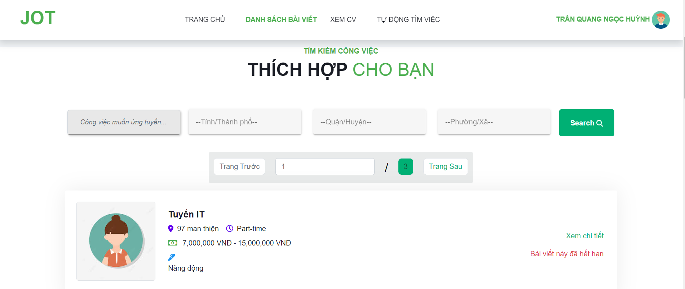
Posts and Telecommunications Institute of Technology |  |  |  |  | Thiết kế |  | Tài liệu phát triển |  |  |  |  | Tên hệ thống |  |  |  | Website tìm kiếm việc làm |  |  | Người tạo | Bắc | Ngày tạo | 2023-01-10
 |  |  |  |  |  |  |  |  |  |  |  |  |  |  |  |  |  |  | Người cập nhật |  | Ngày cập nhật
 |  |  |  |  |  |  |  |  |  |  |  | Màn hình (ID) |  |  |  | list_post |  | Màn hình (Tên) | Danh sách bài đăng

 | 7. Giao diện

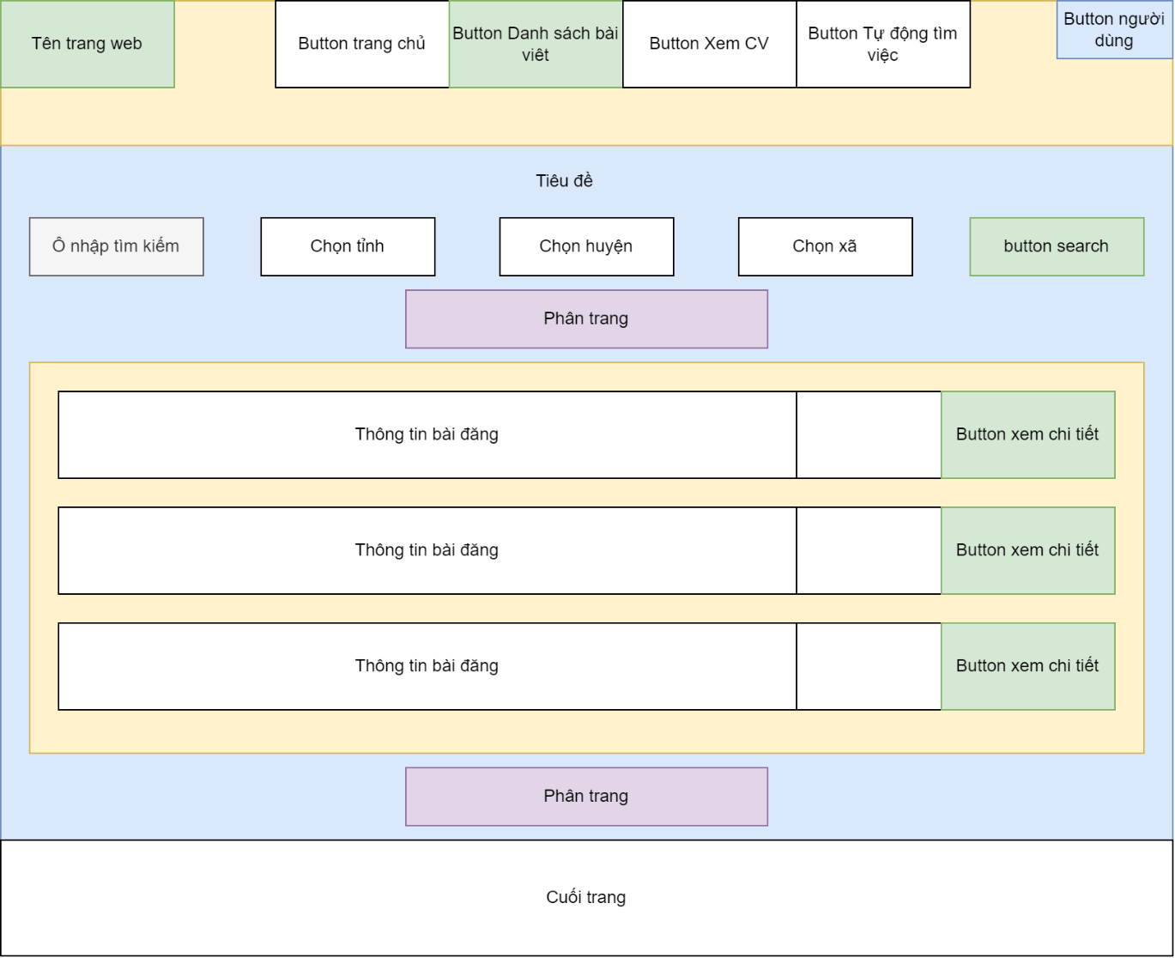
 |  |  |  |  |  |  |  |  |  |  |  |  | *Hình giao diện chính

Nhập vào các tiêu chí người tìm việc muốn
Chọn tỉnh trước khi chọn quận, xã
Chọn phường/xã
Chọn quận/huyện

Chuyển trang xem chi tiết bài đăng

Posts and Telecommunications Institute of Technology |  |  |  |  | Thiết kế |  | Tài liệu phát triển |  |  |  |  | Tên hệ thống |  |  |  | Website tìm kiếm việc làm |  |  | Người tạo | Bắc | Ngày tạo | 2023-01-10
 |  |  |  |  |  |  |  |  |  |  |  |  |  |  |  |  |  |  | Người cập nhật |  | Ngày cập nhật
 |  |  |  |  |  |  |  |  |  |  |  | Màn hình (ID) |  |  |  | list_post |  | Màn hình (Tên) | Danh sách bài đăng

 | 8. Danh sách hạng mục

 |  | [Vùng hiển thị cố định]
 |  | STT |  | Tên hạng mục |  | Tag |  |  |  | Nội dung hiển thị |  |  |  |  |  |  |  | Ýnghĩa
 |  | 1 |  | Tiêu đềtrang |  | h6 |  |  |  | Tìm kiếm công việc Thích hợp cho bạn |  |  |  |  |  |  |  | Hiển thị tiêu đềtrang
 |  | 2 |  | Tiêu đềbài đăng |  | h5 |  |  |  | post.title |  |  |  |  |  |  |  | Hiển thị tiêu đềbài đăng
 |  | 3 |  | Dia chi |  | span |  |  |  | post.address |  |  |  |  |  |  |  | Hiển thị địachỉ bài đăng
 |  | 4 |  | Hình thức làm việc |  | span |  |  |  | post.type |  |  |  |  |  |  |  | Hiển thi hình thức làm việc
 |  | 5 |  | Lương bé nhất |  | р |  |  |  | post.salaryMin |  |  |  |  |  |  |  | Hiển thị giới hạn lương thấp nhất
 |  | 6 |  | Lương lớn nhất |  | Р |  |  |  | post.salaryMax |  |  |  |  |  |  |  | Hiển thị giới hạn lương cao nhất
 |  | 7 |  | Mô tả |  | Р |  |  |  | post.content |  |  |  |  |  |  |  | Hiển thị nội dung bài đăng
 |  | 8 |  | Ngày hết hạn |  | span |  |  |  | post.expiredDate |  |  |  |  |  |  |  | Hiển thị ngày hết hạn cộp cv

 |  | [Vùng nhập]
 |  | № | Tên hạng mục |  | Loại dữ liệu | Độ dài |  | Bắt buộc |  |  | I/O |  | Control |  | Format |  | Ghi chú
 |  | 1 | Nội dung tìm kiếm |  | Chuỗi chữ |  |  |  | N |  | In /Out |  | input
 |  | 2 | Số trang |  | Chuỗi số |  |  |  | N |  | In /Out |  | input

 |  | [Vùng nút]
 |  | № | Tên hạng mục |  |  | Control |  |  |  |  |  |  |  | Ghi chú
 |  | 1 | Chọn tỉnh |  |  | v -autocomplete
 |  | 2 | Chọn huyện |  |  | v -autocomplete
 |  | 3 | Chọn xã |  |  | v -autocomplete
 |  | 4 | Tìm kiếm |  |  | button
 |  | 5 | Trang trước |  |  | input
 |  | 6 | Trang sau |  |  | input
 |  | 7 | Trang chủ |  |  | router -link |  |  |  |  |  |  |  | Chuyển sang trang chủ
 |  | 8 | Danh sách bài viết |  |  | router -link |  |  |  |  |  |  |  | Chuyển sang danh sách bài viết
 |  | 9 | Xem CV |  |  | router -link |  |  |  |  |  |  |  | Chuyển sang xem cv
 |  | 10 | Tự độngtìm việc |  |  | nav |  |  |  |  |  |  |  | Vào chức năng tự độngtìm việc
 |  | 11 | Xem các chức năng người dùng |  |  | a
 |  | 12 | Xem chi tiết |  |  | router -link |  |  |  |  |  |  |  | Vào trang chi tiết bài đăng

Posts and Telecommunications Institute of Technology |  |  |  |  | Thiết kế |  | Tài liệu phát triển |  |  |  |  | Tên hệ thống |  |  |  | Website tìm kiếm việc làm |  |  | Người tạo | Bắc | Ngày tạo | 2023-01-10
 |  |  |  |  |  |  |  |  |  |  |  |  |  |  |  |  |  |  | Người cập nhật |  | Ngày cập nhật
 |  |  |  |  |  |  |  |  |  |  |  | Màn hình (ID) |  |  |  | list_post |  | Màn hình (Tên) | Danh sách bài đăng

 | 9. Khái quát chức năng
 | (1) Hiển thị ban đầu
 |  | - Hiển thị màn hình ở trại thái ban đầu
 | (2) Tìm kiếm
 | (3) Chuyển trang, phân trang
 |  | - Phân trang có danh sách bài
 |  | - Chuyển sang các trang khác theo mục hiển thị

Posts and Telecommunications Institute of Technology |  |  |  |  | Thiết kế |  | Tài liệu phát triển |  |  |  |  | Tên hệ thống |  |  |  | Website tìm kiếm việc làm |  |  | Người tạo | Bắc | Ngày tạo | 2023-01-10
 |  |  |  |  |  |  |  |  |  |  |  |  |  |  |  |  |  |  | Người cập nhật |  | Ngày cập nhật
 |  |  |  |  |  |  |  |  |  |  |  | Màn hình (ID) |  |  |  | list_post |  | Màn hình (Tên) | Danh sách bài đăng

 | 10. Xử lý chi tiết
 |  | (1) Hiển thị ban đầu
 |  |  | Xem chi tiết
 |  | (2) Tìm kiếm
 |  |  | Xem chi tiết
 |  | (3) Chuyển trang, phân trang
 |  |  | Xem chi tiết
 |  | (4) Xem chi tiết bài đăng
 |  |  | Xem chi tiết

Xử lý 10.2
Posts and Telecommunications Institute of Technology |  |  | Thiết kế | Tài liệu phát triển | Tên hệ thống | Website tìm kiếm việc làm |  | Người tạo | Bắc | Ngày tạo | 2023-01-10
 |  |  |  |  |  |  |  | Người cập nhật |  | Ngày cập nhật
 |  |  |  |  | Màn hình (ID) | list_post | Màn hình (Tên) | Danh sách bài đăng

 | 10.2 Tìm kiếm
 | - Nhập vào tên công ti hoặc kỹ năng hoặc vị trí ứng tuyển hoặc nội dung muốn tìm kiếm
 | - Có thể chọn địa chỉ hoặc không
 | - Bấm nút tìm kiếm.
 | - Hệ thống sẽ tìm kiếm những bài viết có nội dung tìm kiếm để hiển thị.

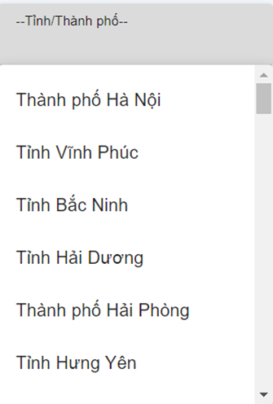
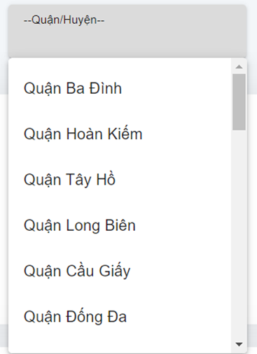
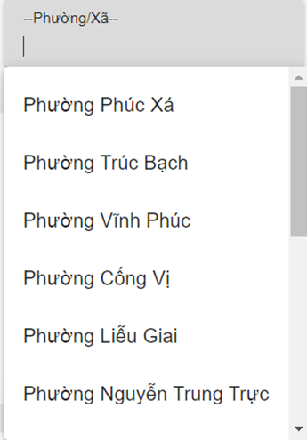

 |  | Chú ý:
 |  | - Khi chọn vị trí thì sẽ chọn lần lượt theo tỉnh/thành phố -> quận/huyện -> phường/xã
 |  | - Nếu chưa chọn tỉnh thì quận và phường sẽ không có dữ liệu
 |  | - Các dữ liệu về tỉnh/thành phố, quận/huyện, phường/xã được lấy từ cơ sở dữ liệu.

Xử lý 10.4
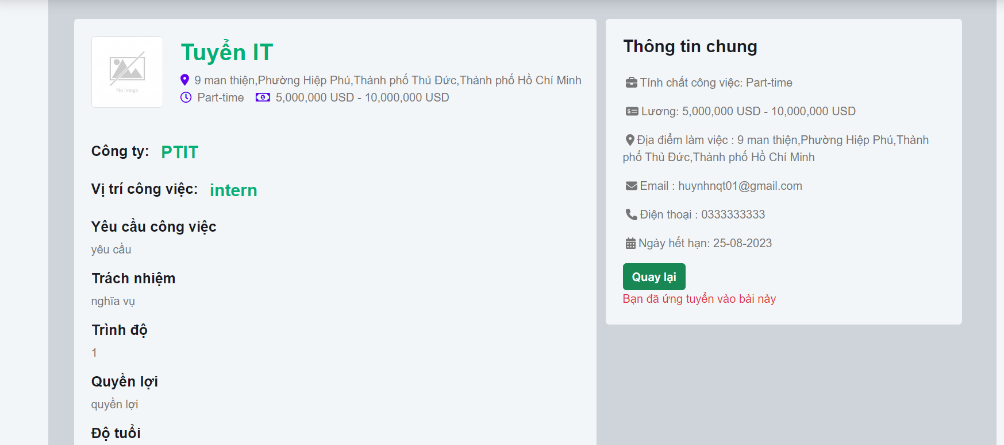
Posts and Telecommunications Institute of Technology |  | Thiết kế | Tài liệu phát triển | Tên hệ thống | Website tìm kiếm việc làm |  | Người tạo | Bắc | Ngày tạo | 2023-01-10
 |  |  |  |  |  |  | Người cập nhật |  | Ngày cập nhật
 |  |  |  | Màn hình (ID) | list_post | Màn hình (Tên) | Danh sách bài đăng

 | 10.4 Xem chi tiết bài đăng
 | - Người tìm việc muốn xem chi tiết bài đăng thì click vào button 'Xem chi tiết'


 | - Khi đó sẽ link tới trang chi tiết bài đăng cho người dùng xem

